Hoja1
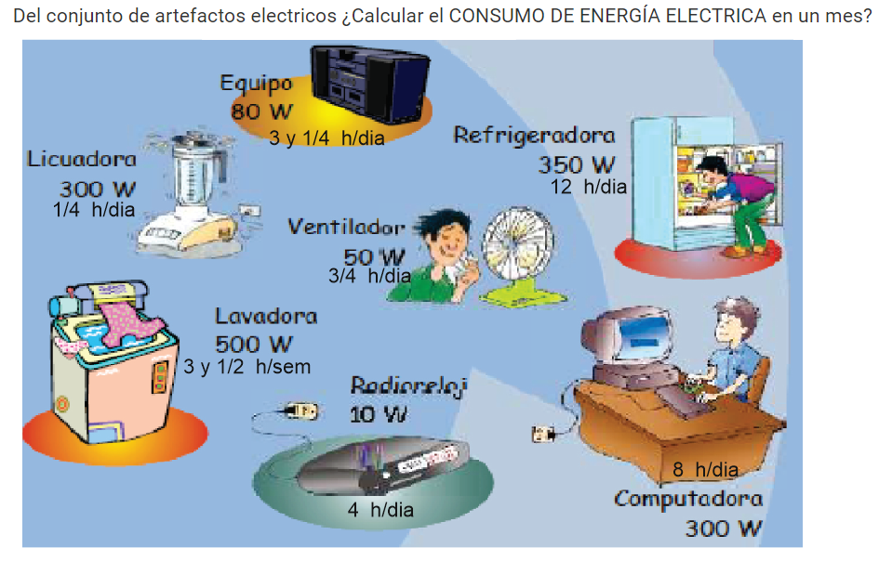

ARTEFACTOS | POTENCIA ELECTRICA |  | CANTIDAD | HORAS DE | DIAS DE | CONSUMO |  |  | 5792
ELECTRICOS | WATTS | KW | ARTEFAC. | CONS. DIA | CONS. MES | MENSUAL (KWh) |  |  | 2584
equipo | 80 | 0.08 | 1 | 3.25 | 30 | 7.8
licuadora | 300 | 0.3 | 1 | 0.25 | 30 | 2.25 |  |  | 3208
lavadora | 500 | 0.5 | 1 | 3.5 | 4 | 7 |  |  | 0.513
radio reloj | 10 | 0.01 | 1 | 4 | 30 | 1.2
ventilador | 50 | 0.05 | 1 | 0.75 | 30 | 1.125 |  |  | 1645.704
refrigeradora | 350 | 0.35 | 1 | 12 | 30 | 126 |  | IGV 18% | 296.22672
computadora | 300 | 0.3 | 1 | 8 | 30 | 72
 |  |  |  |  |  |  |  |  | 1941.93072

TOTAL DE CONSUMO DE ENERGIA MENSUAL |  |  |  |  |  | 217.375 | KWh

 |  |  |  |  | 5792
 |  |  |  |  | 2584
 |  |  |  |  | 3208
 |  |  |  |  | 0.513
 |  |  |  |  | 1645.704
 |  |  |  | igv 18% | 296.22672
 |  |  |  |  | 1941.93072

